100ml
Porovnání batolecí výživy (Hodnoty na 100ml výrobku)

 |  | BEBA optipro 4 | BEBA COMFORT 3 | Hipp Combiotik 3 | Hami 12+ | Babylove mléčná výživa | Nutrilon ProNutra 3 | Nutrilon ProFutura 3 | Sunar komplex 3 | Sunar Premium 3
 |  | 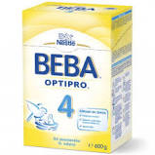 |  | 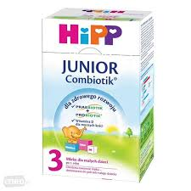 |  |  | 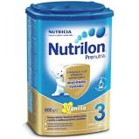 | 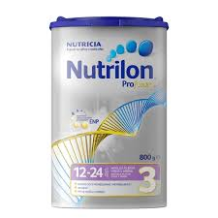 | 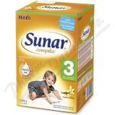 | 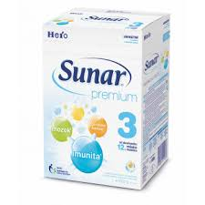
Energetická hodnota | kJ / kcal | 67 | 67 | 51 | 65 | 67 | 67 | 65 | 62 | 62
Tuky | g | 3 | 3 | 2.5 | 2.6 | 2.9 | 2.7 | 2.6 | 2.6 | 2.6
nasycené tuky | g | 0.7 | 0.8 | 0.8 | 0.6 | 1 | 0.6 | 0.7 | 1 | 1
k. linolova | mg | 621 | 640 | 500 | 364 |  | 367 | 550 | 390 | 390
k. alfa linolenova | mg | 70.6 | 79 | 50 | 64 |  | 65 | 98 | 50 | 50
k. arachidonová | mg | 4.3 |  |  |  |  |  | 1.3
EPA |  |  |  |  |  |  | 7.6 | 10
k. dokosahexaenová | mg | 4.3 |  |  |  |  | 7.9 | 16 | 4 | 7.5
Sacharidy | g | 8.4 | 8.1 | 5 | 8.5 | 8.8 | 8.8 | 8.4 | 8.2 | 8.2
z toho cukry | g | 4.9 | 5.5 | 5 | 6.7 | 6.12 | 6.9 | 6.6 | 5.5 | 5.5
laktóza | g | 4.5 | 5.3 | 4.8 | 6.2 |  | 6.2 | 6.1 |  | 5.2
Bílkoviny | g | 1.5 | 1.5 | 1.9 | 1.5 | 1.5 | 1.5 | 1.6 | 1.3 | 2.7
Vláknina | g | 0 | 0.8 | 0.6 | 0.8 | 0.1 | 0.9 | 0.8 | 0.2 | 0.2
Sůl | g | 0.08 |  | 0.05 | 0.065 |  | 0.07 | 0.068 | 0.06
Minerální látky
Sodík | mg | 30.4 | 24 | 20 | 26 | 24 | 27 | 27 | 24 | 24
Draslík | mg | 82.3 | 74.9 | 155 | 150 |  | 154 | 156 | 83 | 83
Chloridy | mg | 49.8 |  |  | 51 |  | 52 | 55 | 50.5 | 50.5
Vápník | mg | 78.6 | 77.6 | 130 | 120 |  | 123 | 124 | 108 | 108
Fosfor | mg | 49.5 | 46.3 | 77 | 97 |  | 100 | 101
Hořčík | mg | 6.1 | 6.81 | 12 | 10 |  | 10 | 10 | 6.65 | 6.7
Mangan | μg | 6.5 | 6.4 |  |  |  |  |  | 13
Selen | μg | 1.2 | 1.4 |  |  |  |  |  | 2.7
Železo | mg | 1.1 | 1 | 1 | 1.2 |  | 1.2 | 1.2 | 1 | 1
Měď | μg | 51.2 | 48 |  |  |  |  |  | 56 | 56
Zinek | mg | 0.7 | 0.72 |  | 0.9 |  | 0.9 | 0.93 | 0.67 | 0.7
Jód | μg | 17.3 | 20.4 | 25 | 20 |  | 20 | 20 | 9.3 | 9.3
Fluoridy | μg | < 8,3 | 8.2 |  |  |  |  |  | 62 | 62
Vitaminy
A | μg | 70.6 | 72,2 / 18 %* | 36 | 68 | 68 | 70 | 60 | 61 | 61
D | μg | 1.3 | 1,1 / 16 %* | 1.7 | 3.1 | 1.1 | 3.2 | 2.9 | 1.5 | 1.5
E | mg | 1.5 | 1.2 | 0.6 | 1.3 | 0.88 | 1.3 | 1.1 | 0.6 | 0.8
K | μg | 6.5 | 6.8 |  | 5.1 | 5.5 | 5.2 | 4.8 | 4.4 | 4.4
C | mg | 12 | 12 / 27 %* | 6.7 | 15 | 11 | 15 | 15 | 11 | 11
B1 | μg | 138 | 123 |  | 40 | 69 | 40 | 41 | 65 | 60
B2 | μg | 208 | 163 | 180 | 230 | 101 | 230 | 230 | 120 | 100
Niacin | μg | 623 | 590 |  | 200 |  | 210 | 210 | 430 | 400
B6 | μg | 78.9 | 68 |  | 60 | 64 | 60 | 61 | 43 | 40
k. listová | μg | 14.7 | 17 |  | 12 | 16 | 12 | 12 | 7.3 | 7.3
k. pantothenova | μg | 982 | 820 |  |  | 472 | 600 | 590 | 390 | 400
B12 | μg | 0.2 | 0.14 | 0.4 | 0.4 | 0.17 | 0.5 | 0.45 | 0.19 | 0.2
Biotin | μg | 2.4 | 2.3 | 3.6 | 1.3 | 2 | 1.4 | 1.3 | 1.9 | 1.9

Přidanné látky
kultury mléčného kvašení
galaktooligosacharidy |  |  | 3.10% | 0.6 |  |  |  |  |  | 0.24
fruktooligosacharidy
rostlinné oleje

rybí olej
mléčný tuk

Cena
cena |  | 215 | 318 | 249 | 199 | 115 | 340 | 395 | 199 | 280
g |  | 600 | 800 | 600 | 600 | 500 | 800 | 800 | 600 | 600
cena na 100g |  | 35.833333333 | 39.75 | 41.5 | 33.166666667 | 23 | 42.5 | 49.375 | 33.166666667 | 46.666666667

